Blad1
Naam Inschrijver
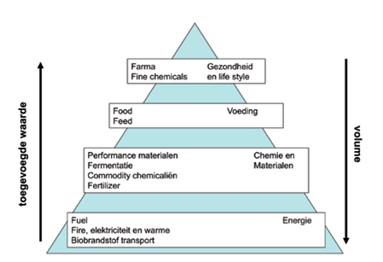
Verwerken van vrijgekomen maaisel. |  | max korting | 100000 | eur

Ladder | % | Fictieve korting
Trede 1 / 100% | 0% | 0.00
Trede 2 / 75% | 0% | 0.00
Trede 3 / 50% | 0% | 0.00
Trede 4 / 25% | 0% | 0.00
Trede 5 / 0% | 0% | 0.00
Moet totaal 100% zijn | 0%
Totaalscore |  | 0.00

*alleen blauw gekleurde velden invullen

